注册
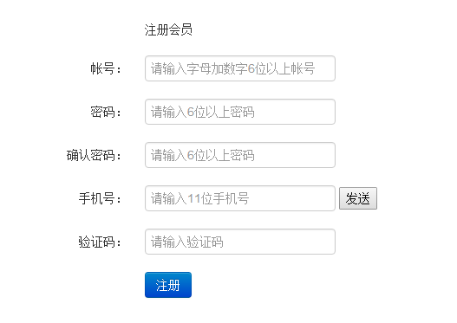
流程：
 |  | 登陆页面

 | 点击免费注册

注册页面 |  | 填写注册信息 | 点击注册按钮 | 注册成功 | 切换到登陆页面

 | 点击注册

 |  | 主页面

 | 点击注册

 |  | 服务中心

 | 点击注册

 |  | 后台管理

登录
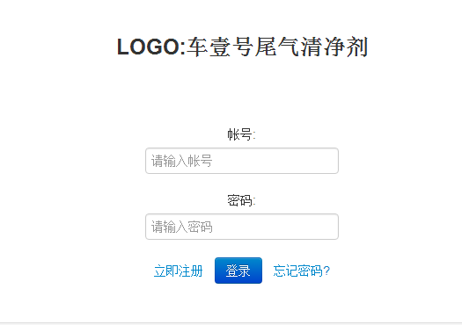
流程：
 |  | 输入网址

登陆页面 |  | 填写账号密码 | 点击登陆按钮 | 切换到主页面

 | 点击找回密码

 |  | 找回密码页面

点击免费注册

 |  | 注册页面

主页内容
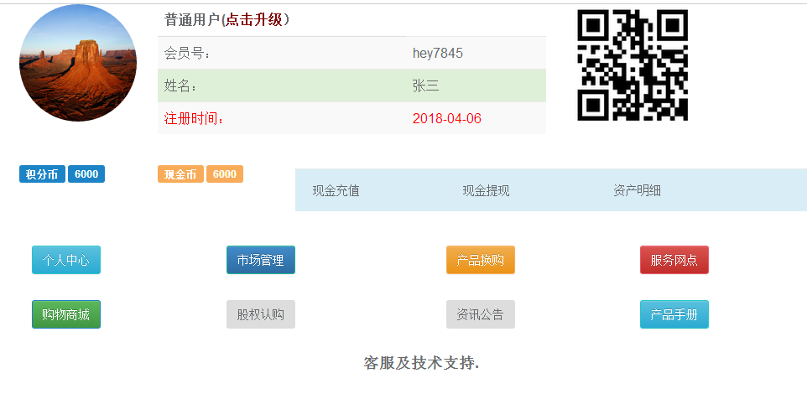

 | 注册必须通过扫描二维码注册

手机显示效果会对应拉长，自适应比例

个人信息
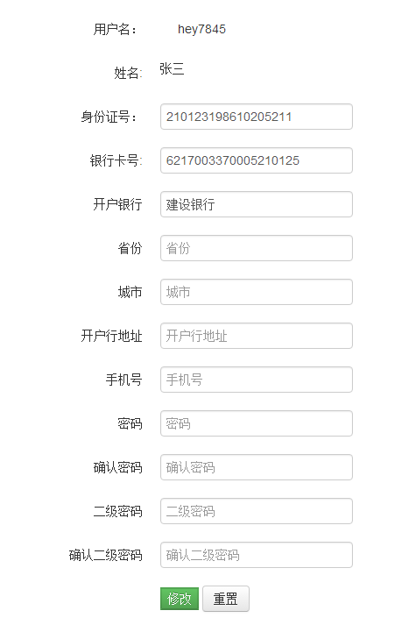

 | 主页面点击个人信息时进入

 | 登陆名，开户名是不可更改选项

 | 其他选项可修改

修改密码不单独设置栏目

修改密码
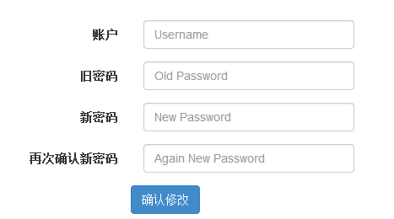

找回密码
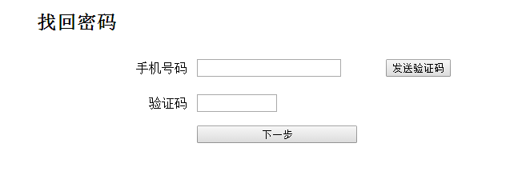

填写手机号码，点击发送验证码

填写接收到的手机验证码

点击下一步

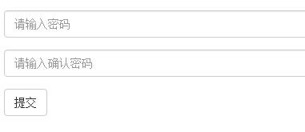

输入密码

确认密码

点击提交

修改完成

结构图
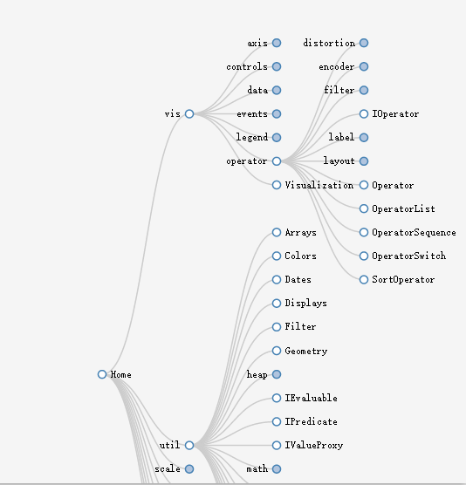

财务管理
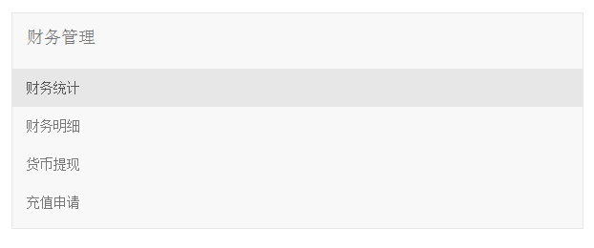
由主页面入口进入

下分四个选项

财务统计 | 个人资产明细

货币提现 | 充值申请

统计内容包含：推荐奖，见点奖等各大奖项合计
个人资产明细包含：个人业绩奖励明细，消费明细。
 | 业绩奖励明细用户名、项目及时间。
 | 消费明细用户名、时间和消费项目：换购和购买产品或购买股权等。用“+”和“-”表达。
货币提现直接连接第三方支付：根据绑定，提现到银行卡
充值申请：充值到现金账户，打款的钱直接进入公司的第三方账户

信息管理
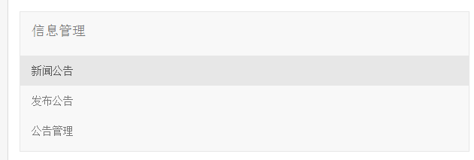

从主页面进入

新闻公告：查看公司发布的消息

发布公告：根据权限发布公告内容，普通用户没有权限

公告管理：根据权限整理公告内容，普通用户没有权限

产品换购
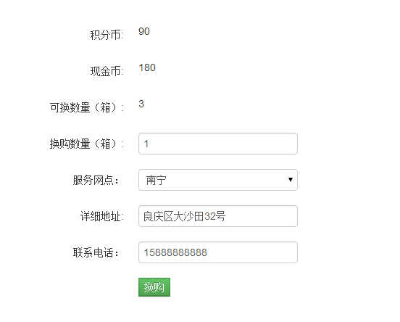

服务中心
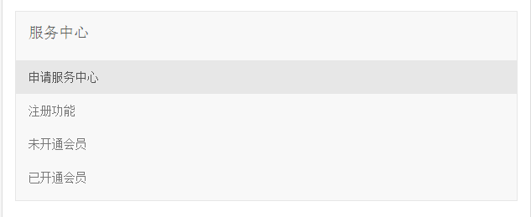
主页面进入

申请服务中心：暂定去掉，由后台管理员

注册功能：同主页

未开通会员：显示服务中心以下未开通会员

已开通会员：显示服务中心以下已开通会员

商城
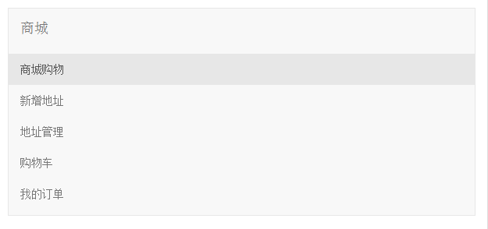

主页进入

购物切换到产品页面，选择产品之后直接购买或者添加购物车，付款完成！

后台管理


